4模具存放、限位
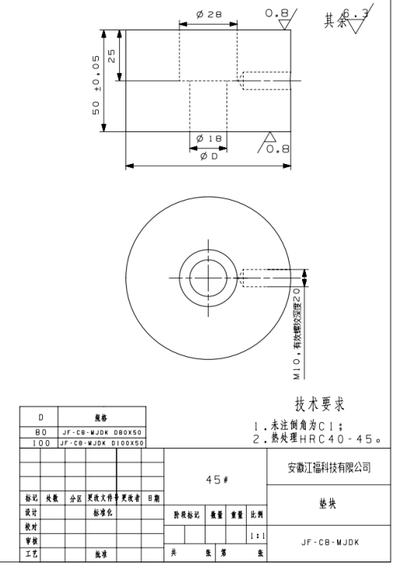
项目 | 说明 |  | 返回
模具限位 | 限位块形式
 | 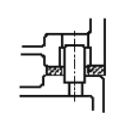 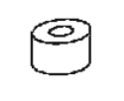 （ ）圆环形 （ ）圆形 （ ）长方形

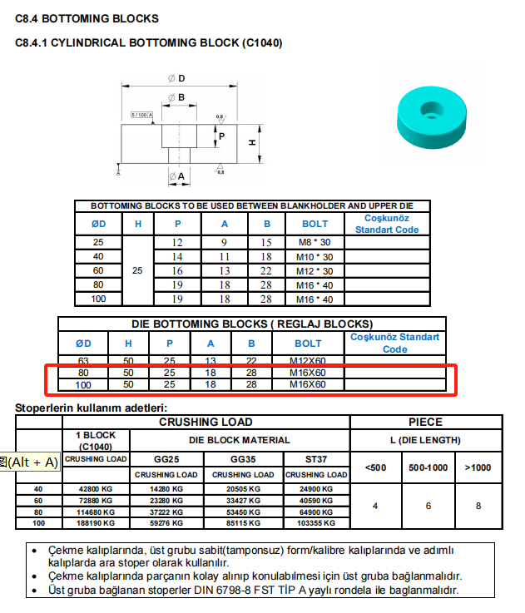

 | 限位块规格：拉延：DTPK 60-100-40-N， 后序：见标准件清单，D100*H50,江福标注自制件JF-C8-MJDK
 | 常规模具限位块数量为4块，大型模具(双槽模，长度超4000mm等)中间额外再增加两块限位块

模具存放 | 存放块类型:刚性+弹性存放
 | 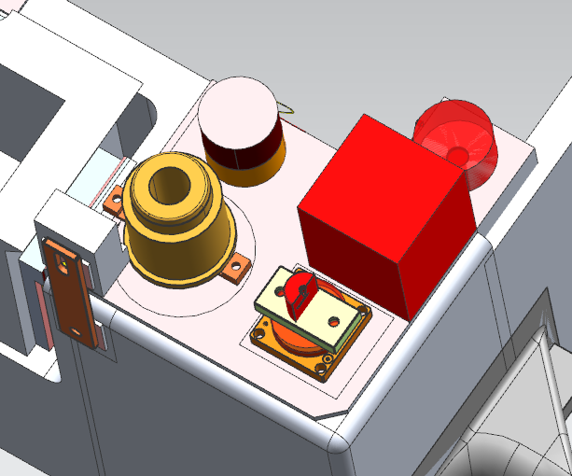 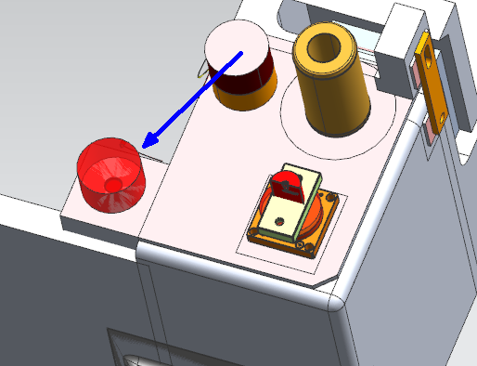 | 设计要点

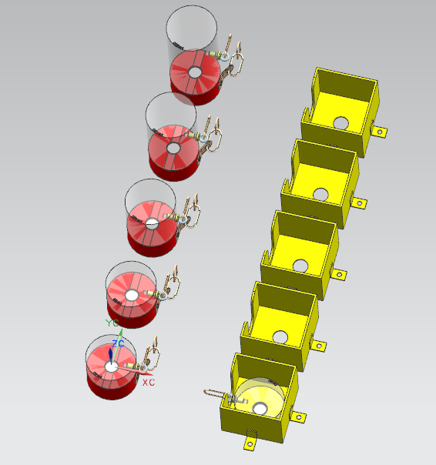

 | 1） 拉延模如果没有压力源的情况下，不用设计刚性存放和柔性存放 2） 刚性存放块在模具生产时要有专门的存放位置 3） 柔性存放行程=刚性存放行程+3mm，刚性存放行程=模具弹性原件不受压所需最小行程+min10mm


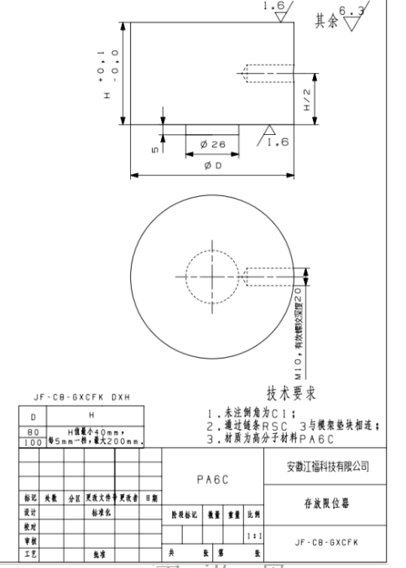
 | 柔性存放：氮气弹簧，SPECIAL SPEINGS 氮气弹簧能承受: 模具总重的 1.5 倍。 氮气弹簧压缩量不超过90%，压缩后余量最小10mm
 | 氮气弹簧安装在下模，底部设计到底支撑肋，氮气弹簧安装面板厚度要求MIN80mm,氮气弹簧距离四周筋至少10mm

 | 刚性存放块:限位块增加W15*H2的凹槽，刚性存放块在模具生产时要有专门的存放位置，增加刚性存放安装盒，见江福标准件3D实体

 | 存放状态下，保证上下模导板导向部分MIN80mm 的吃入量，导板吃入量=导柱吃入量+（30-50）

上模导腿形式 | 1.导柱设计在导腿2侧,不能放在模具导腿凹槽里面
 | 2.端头有导板导向时，上模箱根处需设计凸台，宽度50mm，高度10mm，设计3面
 | 3.下模导腿凹槽面设计成30°斜面

 | 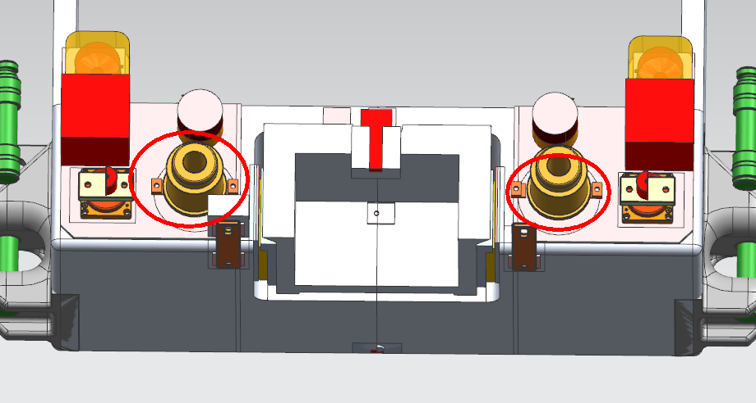 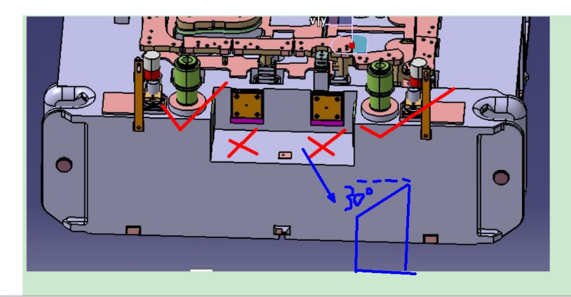

模具安全区 | 安全区是否
 | （ ）必要. 数量：（ ）4个 （ ）2个
 | 安全区大小：此项目统一设计180*180*H150（包括拉延）
 | 限制存放器和缓冲器等不得占用安全区的空间
 | 上下模安全平台要求底面均设置立筋

 | 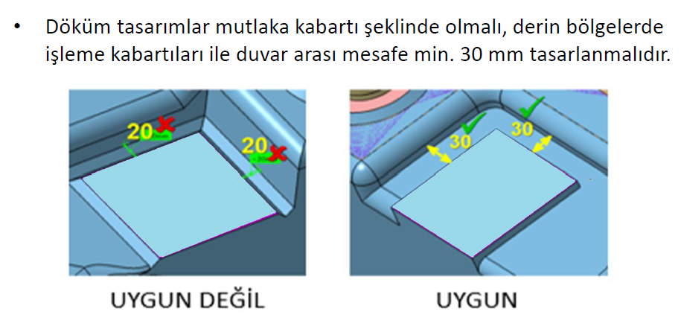

C/H孔 | OTR SIZE : φ10H7 ，每个零件2处 (按工艺数模执行）
 | INR SIZE : φ10H7 ，每个零件2处 (按工艺数模执行）
 | CH孔符型：全序（包含扣合模、检具）CH孔下模符型，沿周20min；

运输连接板 | 运输连接板是否需要
 | （ ）需要 （ ）不需要
 | 规格：江福自制件, 运输板板的紧固螺栓需带有平垫圈
 | 注意：要考虑模具存放那个高度
 | 